Informations
Contexte
Les données disponibles dans l'onglet "Potentiel d'énergie fatale" sont destinées à l'estimation du potentiel d'énergie fatale (chaleur fatale) disponible sur les territoires communaux.
Origine de la donnée
Les données de potentiel sont issues de l'étude "Evaluation du potentiel de chaleur fatale en Wallonie" réalisée par le bureau d'étude Pirotech sous la direction du Service Public de Wallonie, données exploitées dans l'évaluation complète de potentiel d'efficacité en matière de chaleur et de froid sur le territoire wallon (Resolia, Climact, Directive d’efficacité énergétique 2023/1791/EU - ART. 25 - Annexe X, 2024). La donnée "Puissance thermique théorique" (colonne E) est une valeur calculée sur base d'une estimation de fonctionnement de 4800 heures annuelles. Cette donnée permet de remplir la puissance demandée dans le tableau de l'onglet "Potentiel EnR" de l'outil "Aide à l'élaboration et au suivi d'un PAEDC" et permet de retrouver le potentiel de production annuel identifié, mais ne doit pas être utilisée dans d'autres cas.

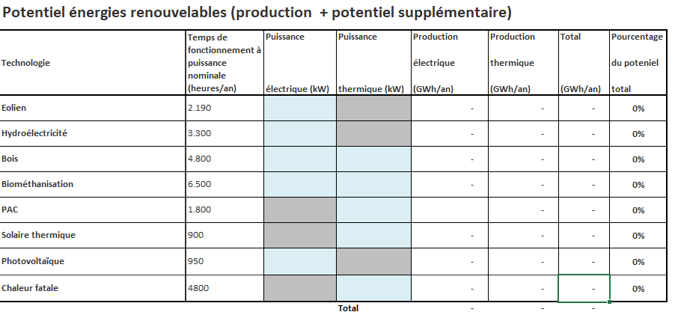

Références
https://energie.wallonie.be/servlet/Repository/annexe-a-evaluation-du-potentiel-de-la-chaleur-fatale-en-wallonie-pirotech.pdf?ID=84508
https://energie.wallonie.be/servlet/Repository/rapport-complet-potentiel-d-efficacite-en-matiere-de-chaleur-et-de-froid-2023-1791-eu-art25.pdf?ID=84472

